Sheet1
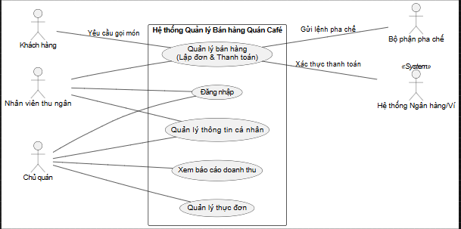 | Thêm Khách hàng: Đặc tả của bạn ghi "Khách hàng cung cấp yêu cầu". Dù họ không chạm vào máy, nhưng họ là người khởi đầu (Trigger) cho Use Case "Quản lý bán hàng". Vẽ vào sẽ thấy quy trình đầy đủ. Thêm Bộ phận pha chế & Ngân hàng: Đặc tả ghi "phối hợp với bộ phận pha chế" và "kết nối Hệ thống Ngân hàng". Đây là các Actor nhận dữ liệu từ hệ thống, phải vẽ ở bên phải cái khung. | Các chữ trên Divider (đường dây liên kết): Để đảm bảo tính Ánh xạ (Mapping) cao nhất. Vì Khách hàng là Tác nhân phụ (Secondary Actor), họ không trực tiếp thao tác trên giao diện phần mềm. Việc thêm nhãn giúp làm rõ rằng tương tác này diễn ra ở ngoài đời thực (khách nói - nhân viên nghe), từ đó kích hoạt (trigger) chức năng hệ thống. Còn với các Tác nhân chính như Nhân viên, em đã áp dụng nguyên tắc Rút gọn (Reduction), bỏ nhãn để sơ đồ không bị trùng lặp thông tin với tên Use Case!

